关系图
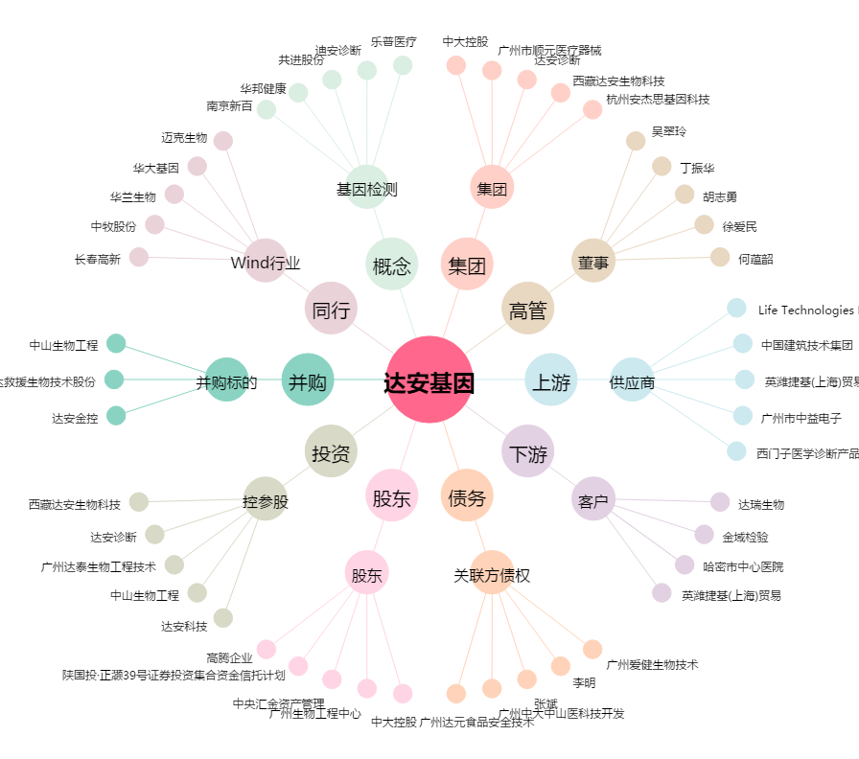
达安基因[002030.SZ] - 关系概览图

